参加申し込み書
（フリガナ）
令和元年度 防災・減災プロジェクト～私たちは、忘れない。～ 企業様・団体様 参加申込書
申し込み日 |  |  |  |  |  | 令和 |  |  | 年 |  |  | 月 |  | 日
１．事業所名

（郵便番号）
 | ※実施報告書等へ記載する情報となりますので正式名称にてご記載をお願いします。
２．住所 | 〒 |  |  |  | ー

 | ※都道府県名からご記載願います。
３．担当者連絡先 | 所属 |  |  |  |  |  |  | 氏名 |  |  |  |  | 電話番号

 | E-mail

４．特設WEBサイトで ご紹介する企業・団体様 のリンク先URL | リンク先URL

５．資材お届け先 （上記1～3と同一の場合は 記入の必要はありません） | 〒 |  |  |  | ー

 | 受取ご担当者様 氏名 |  |  |  |  |  |  |  |  |  |  |  | 電話番号

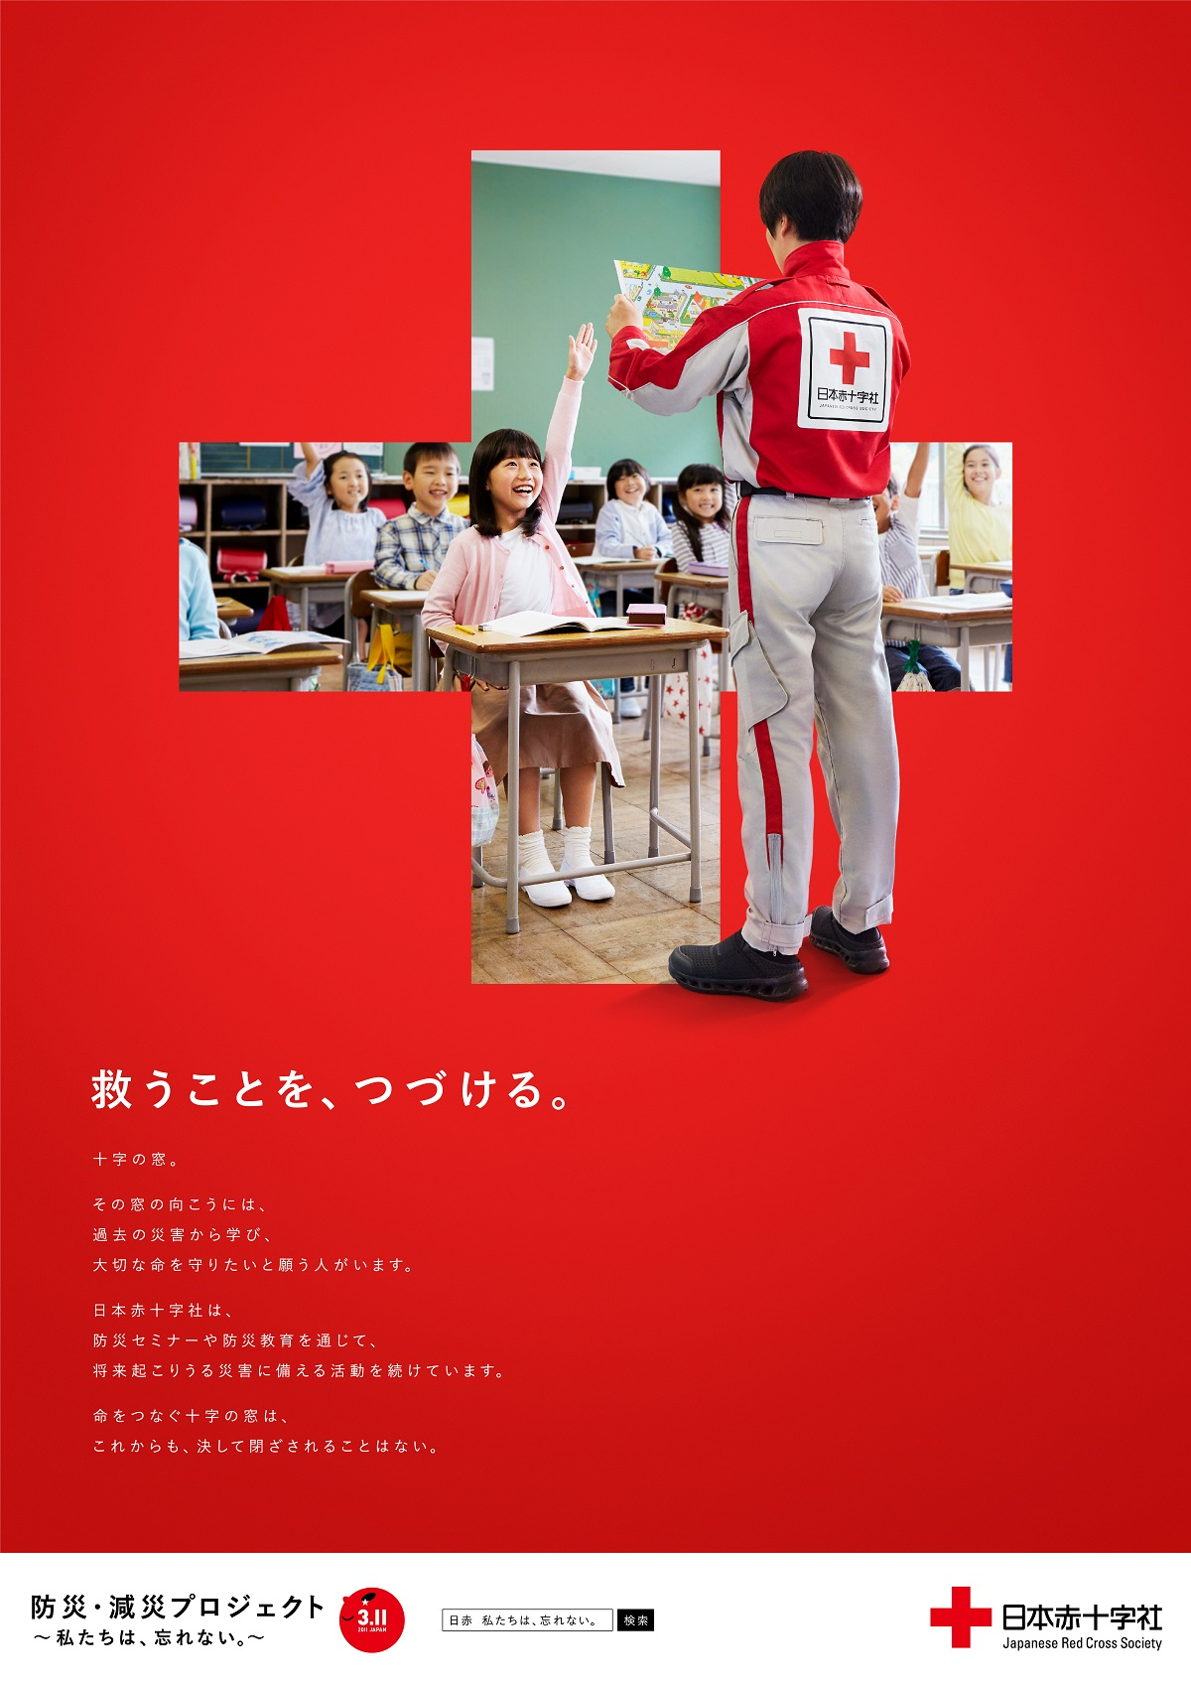
６．ご参加内容 | １．事業所等におけるポスターの掲示
 |  | 選択して下さい |  |  |  |  |  | （※左のボックス内のタブから選択してください。） |  |  |  |  |  |  | 掲示可

 |  | ⇒「掲示可」の場合はご希望のポスターサイズと枚数をお知らせください。 |  |  |  |  |  |  |  |  |  |  |  |  | 掲示不可

 |  |  | B2（ |  |  |  | ）枚 |  |  | B3（ |  |  | ）枚
 |  |  |  | ※B2サイズ（タテ72.8cm×ヨコ51.5cm） |  |  |  |  |  |  | ※B3サイズ（タテ51.5cm×ヨコ36.4cm）

 | ２．企業・団体様のホームページ上における弊社特設サイトへのリンクバナー掲示
 |  | 選択して下さい |  |  |  |  |  | （※左のボックス内のタブから選択してください。） |  |  |  |  |  |  | 掲示可

 |  | ◇「掲示可」の場合は、別途、担当よりリンクバナーデータを送付いたします。 |  |  |  |  |  |  |  |  |  |  |  |  | 掲示不可
 |  | ◇掲示期限は、令和２年３月31日までとなりますのでご留意ください。
 |  | ◇プロジェクト特設サイトへのリンクとして以下のURLをご設定ください。

 |  |  | 【特設サイトリンク先URL】
 |  |  | http://jrc-tsudukeru.jp/wasurenai/

７．弊社広報媒体における貴社・貴団体名の掲載可否
 |  | 選択して下さい |  |  |  |  |  | （※左のボックス内のタブから選択してください。）
 |  |  |  |  |  |  |  |  |  |  |  |  |  |  | すべて掲載可
 |  | 1. | すべての媒体で掲載可 |  |  |  |  |  |  |  |  |  |  |  | WEB媒体のみ掲載可
 |  | 2. | WEB媒体のみ掲載可 |  |  |  |  |  |  |  |  |  |  |  | 紙媒体のみ掲載可
 |  |  | （特設WEBサイト上 http://jrc-tsudukeru.jp/wasurenai/ ） |  |  |  |  |  |  |  |  |  |  |  | 一切掲載不可
 |  | 3. | 紙媒体のみ掲載可
 |  |  | （赤十字NEWS、防災・減災プロジェクト報告書等 ※PDF掲載版含む）
 |  | 4. | 一切掲載不可

８．備考欄

 |  | 〒730-0052 広島県広島市中区千田町2丁目5-64 電話：082-545-5011
お申込み
お問い合わせ

Ｅｍａｉｌ
 |  |  |  |  |  | soshiki@hiroshima.jrc.or.jp

